Лист1
№ | Дата выявления | ИП Геворкян Армен Тельманович | Район города | Адрес размещения | Тип конструкции | Содержание | Фото конструкции
1 | 2023-04-27 | ИП Геворкян Армен Тельманович | Нижегородский | ул. Костина, д. 13, корп. 1 | Не установленный Правилами тип | табак на Средном | 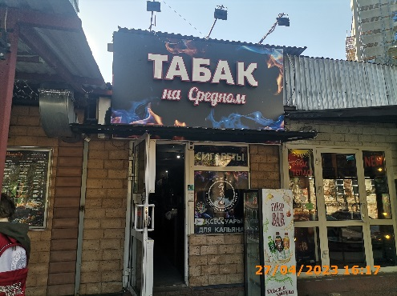
2 | 2023-04-27 | ИП Геворкян Армен Тельманович | Нижегородский | ул. Костина, д. 13, корп. 1 | Конструкция в витрине | сигареты
3 | 2023-04-27 | ИП Геворкян Армен Тельманович | Нижегородский | ул. Костина, д. 13, корп. 1 | Конструкция в витрине | аксессуары для кальяна сеть фирменных магазинов
4 | 2023-04-27 | ИП Геворкян Армен Тельманович | Нижегородский | ул. Костина, д. 13, корп. 1 | Конструкция в витрине | табак на Средном | 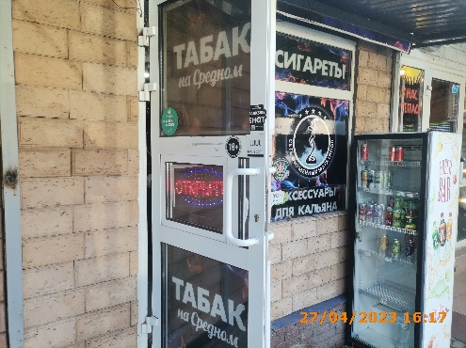
5 | 2023-04-27 | ИП Геворкян Армен Тельманович | Нижегородский | ул. Костина, д. 13, корп. 1 | Конструкция в витрине | открыто
6 | 2023-04-27 | ИП Геворкян Армен Тельманович | Нижегородский | ул. Костина, д. 13, корп. 1 | Конструкция в витрине | табак на Средном
7 | 2023-05-19 | Евтушенко Сергей Владимирович | Нижегородский | ул. Алексеевская д. 24 | Не установленный Правилами тип | юрист 52 | 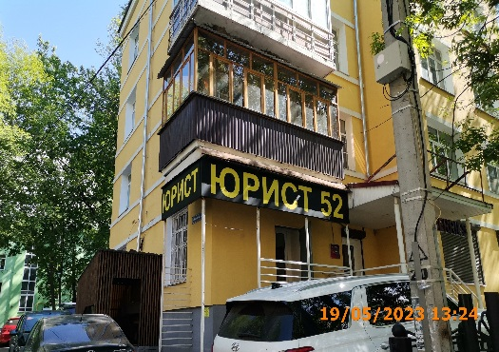
8 | 2023-05-19 | Евтушенко Сергей Владимирович | Нижегородский | ул. Алексеевская д. 24 | Не установленный Правилами тип | юрист

